概要
目標角度と現在角度の推移
項目 | 値
生成日時 | 2026-09-25 20:23:50
記録点数 | 825
記録時間 [s] | 82.5
最終目標角度 [deg] | 0
最終指令角度 [deg] | 0
最終現在角度 [deg] | 3.9683787588E-06
最終角度誤差 [deg] | -3.9683787588E-06
最大追従誤差 [deg] | 3.9683787588E-06
最終状態 | POST_ROTATION_TRANSLATING

把持点（生値） | 最小法線力 [N] | 平均法線力 [N] | 最大法線力 [N]
AMIR1 左指 | 0.11816999963 | 4.0416369777 | 23.380408135
AMIR1 右指 | 0.11817193302 | 5.1582403906 | 25.92530394
AMIR2 左指 | 0.00045792394204 | 4.286751708 | 20.959082258
AMIR2 右指 | 0.00023477535525 | 5.4863461899 | 23.860860566

把持点（把持直後=0補正） | 最小変動 [N] | 平均変動 [N] | 最大変動 [N]
AMIR1 左指 | 0.027372137579 | 2.7906587626 | 19.464596888
AMIR1 右指 | 0.012176693152 | 2.8074706669 | 19.885660676
AMIR2 左指 | 0.077073090914 | 3.2276613251 | 19.073111601
AMIR2 右指 | 0.0044486228541 | 3.2313069119 | 19.467937941

把持点の法線力推移（表示用平滑値）
物体重心位置 | 初期値 [m] | 最終値 [m] | 変位 [m]
X | 2.5721210148E-22 | -5.1932918988E-05 | -5.1932918988E-05
Y | -1.3228627998E-21 | 2.0302395467E-05 | 2.0302395467E-05

把持直後基準の法線力変動

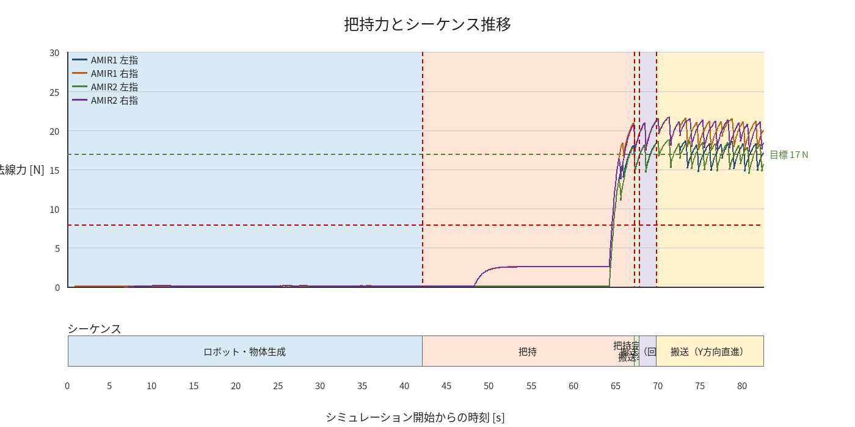

物体姿勢 XYZ（Roll・Pitch・Yaw）

物体重心位置のX-Y軌跡（Zは除外）

右指グラフ
